상품제안서
오아 꿀벌팬 미니 휴대용선풍기 | 상품코드: F22717

 |  |  |  |  |  |  | 02-412-0044 | www.easy1.co.kr
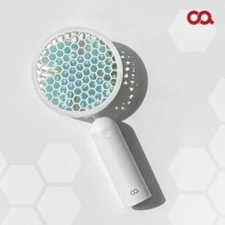

【상세/제작정보】 | 독창적인 설계 4엽 날개와 벌집형 덮개

【인쇄/포장옵션】 | 레이저 / 포장지포장

【공급단가】 | 수량 | 100~ | 300~ | 500~ | 1,000~ | 3,000~
*VAT별도 | 단가 | 7,360원 | 7,090원 | 6,810원 | 6,540원 | 6,380원

【상품 URL】 | https://dev.easy1.co.kr:443/src/goods_detail.php?gdno=22717

